circular_v0
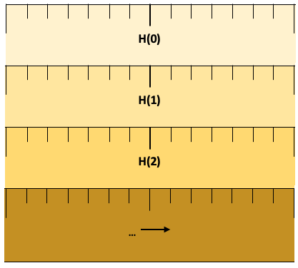
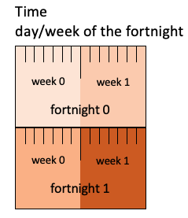
Linear display
Linear display
days (B) | 0 | 1 | 2 | 3 | 4 | 5 | 6 | 7 | 8 | 9 | 10 | 11 | 12 | 13 | 14 | 15 | 16 | 17 | 18 | 19 | 20 | 21 | 22 | 23 | 24 | 25 | 26 | 27
weeks (G) | 0 |  |  |  |  |  |  | 1 |  |  |  |  |  |  | 2 |  |  |  |  |  |  | 3
fortnight (H) | 0 |  |  |  |  |  |  |  |  |  |  |  |  |  | 1

C B, H | 0 | 1 | 2 | 3 | 4 | 5 | 6 | 7 | 8 | 9 | 10 | 11 | 12 | 13 | 0 | 1 | 2 | 3 | 4 | 5 | 6 | 7 | 8 | 9 | 10 | 11 | 12 | 13
C B, G | 0 | 1 | 2 | 3 | 4 | 5 | 6 | 0 | 1 | 2 | 3 | 4 | 5 | 6 | 0 | 1 | 2 | 3 | 4 | 5 | 6 | 0 | 1 | 2 | 3 | 4 | 5 | 6
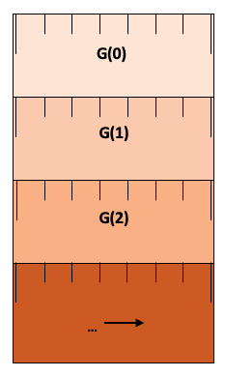
Stack display

quasi_v0
a
days (B) | 0 | 1 | … | 48 | 49 | 50 | 51 | 52 | 53 | 54 | 55 | 56 | 57 | 58 | 59 | 60 | 61 | 62 | … | 91 | 92 | . | . | . | 96 | 97 | 98 | 99 | . | . | . | 103 | 104 | 105 | 106 | . | . | . | 110 | 111 | … | 147 | 148 | . | . | . | 152 | 153 | 154 | 155 | . | . | . | 159 | 160 | 161 | 162 | . | . | . | 166 | 167 | 168 | 169 | . | . | 173 | 174 | 175 | 176 | . | … | . | …
weeks (G) | 0 | 0 | … | 6 | 7 |  |  |  |  |  |  | 8 |  |  |  |  |  |  | … | 13 |  |  |  |  |  |  | 14 |  |  |  |  |  |  | 15 |  |  |  |  |  |  | … | 21 |  |  |  |  |  |  | 22 |  |  |  |  |  |  | 23 |  |  |  |  |  |  | 24 |  |  |  |  |  | 25 |  |  |  |  | …
semester weeks(H) | - | - | … | - | 0 |  |  |  |  |  |  | 1 |  |  |  |  |  |  | … | 6 |  |  |  |  |  |  | 7 |  |  |  |  |  |  | 8 |  |  |  |  |  |  | … | 14 |  |  |  |  |  |  | 15 |  |  |  |  |  |  | 16 |  |  |  |  |  |  | 17 |  |  |  |  |  | 18 |  | - | … | - | -
semester week type (M) | - | - | … | - | 0 |  |  |  |  |  |  | 1 |  |  |  |  |  |  |  |  |  |  |  |  |  |  | 2 |  |  |  |  |  |  | 3 |  |  |  |  |  |  |  |  |  |  |  |  |  |  | 4 |  |  |  |  |  |  | 5 |  |  |  |  |  |  |  |  |  |  |  |  |  |  | - | … | - | -
Q H, M | - | - | … | - | 0 |  |  |  |  |  |  | 1 |  |  |  |  |  |  | … | 6 |  |  |  |  |  |  | 0 |  |  |  |  |  |  | 0 |  |  |  |  |  |  | … | 7 |  |  |  |  |  |  | 0 |  |  |  |  |  |  | 0 |  |  |  |  |  |  | 1 |  |  |  |  |  | 2 |  | - | … | - | -
A B, M | 0 | 0 | … | 0 | 1 | 1 | 1 | 1 | 1 | 1 | 1 | 2 | 2 | 2 | 2 | 2 | 2 | 2 | … | 2 | 2 | 2 | 2 | 2 | 2 | 2 | 1 | 1 | 1 | 1 | 1 | 1 | 1 | 2 | 2 | 2 | 2 | 2 | 2 | 2 | … | 2 | 2 | 2 | 2 | 2 | 2 | 2 | 1 | 1 | 1 | 1 | 1 | 1 | 1 | 2 | 2 | 2 | 2 | 2 | 2 | 2 | 2 | 2 | 2 | 2 | 2 | 2 | 2 | 2 | 0 | … | 0 | …

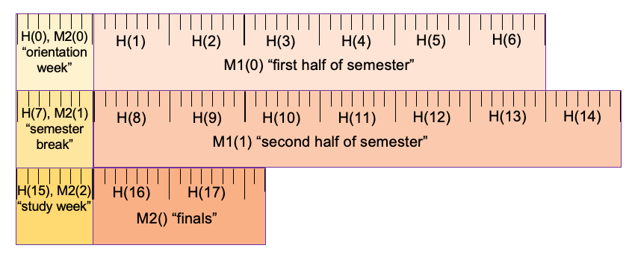
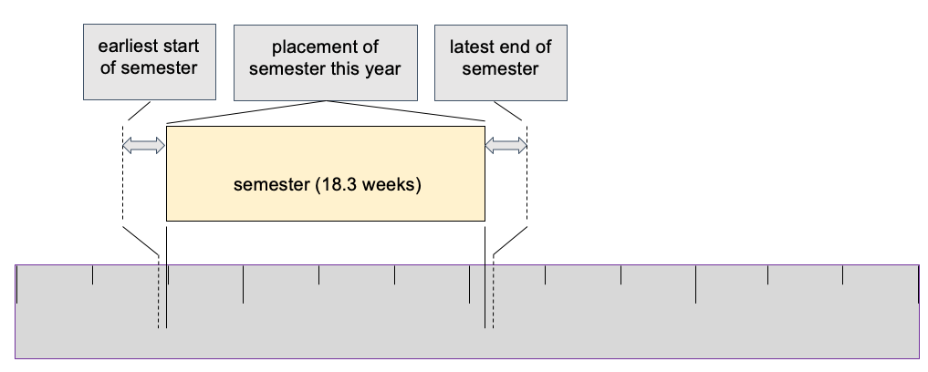
b

 |  |  |  |  |  |  |  |  |  |  |  |  |  |  |  |  |  |  |  |  |  |  |  |  |  |  |  |  |  |  |  |  |  |  |  |  |  |  |  |  |  |  |  |  |  |  |  |  |  |  |  | a

quasi_v1
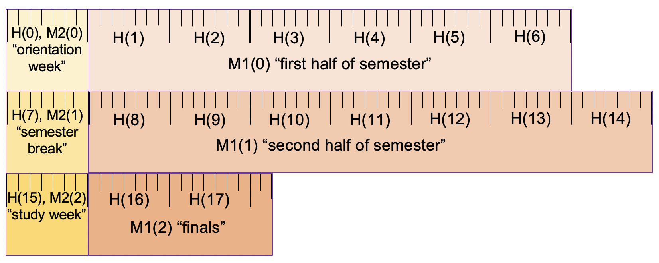
a
days (B) | 0 | 1 | … | 48 | 49 | 50 | … | 55 | 56 | 57 | … | 62 | … | 91 | … | 97 | 98 | … | 104 | 105 | … | 111 | … | 147 | … | 153 | 154 | ... | 160 | 161 | … | 167 | 168 | … | 174 | 175 | 176 | . | … | . | …
weeks (G) | 0 | 0 | … | 6 | 7 |  |  |  | 8 |  |  |  | … | 13 |  |  | 14 |  |  | 15 |  |  | … | 21 |  |  | 22 |  |  | 23 |  |  | 24 |  |  | 25 |  |  |  |  | …
semester weeks(H) | - | - | … | - | 0 |  |  |  | 1 |  |  |  | … | 6 |  |  | 7 |  |  | 8 |  |  | … | 14 |  |  | 15 |  |  | 16 |  |  | 17 |  |  | 18 |  | - | … | - | -
semester week type (M) | - | - | … | - | 0 |  |  |  | 1 |  |  |  |  |  |  |  | 2 |  |  | 3 |  |  |  |  |  |  | 4 |  |  | 5 |  |  |  |  |  |  |  | - | … | - | -
Q H, M | - | - | … | - | 0 |  |  |  | 1 |  |  |  | … | 6 |  |  | 0 |  |  | 0 |  |  | … | 7 |  |  | 0 |  |  | 0 |  |  | 1 |  |  | 2 |  | - | … | - | -
A B, M | 0 | 0 | … | 0 | 1 | 1 | 1 | 1 | 2 | 2 | 2 | 2 | … | 2 | 2 | 2 | 1 | 1 | 1 | 2 | 2 | 2 | … | 2 | 2 | 2 | 1 | 1 | 1 | 2 | 2 | 2 | 2 | 2 | 2 | 2 | 2 | 0 | … | 0 | …
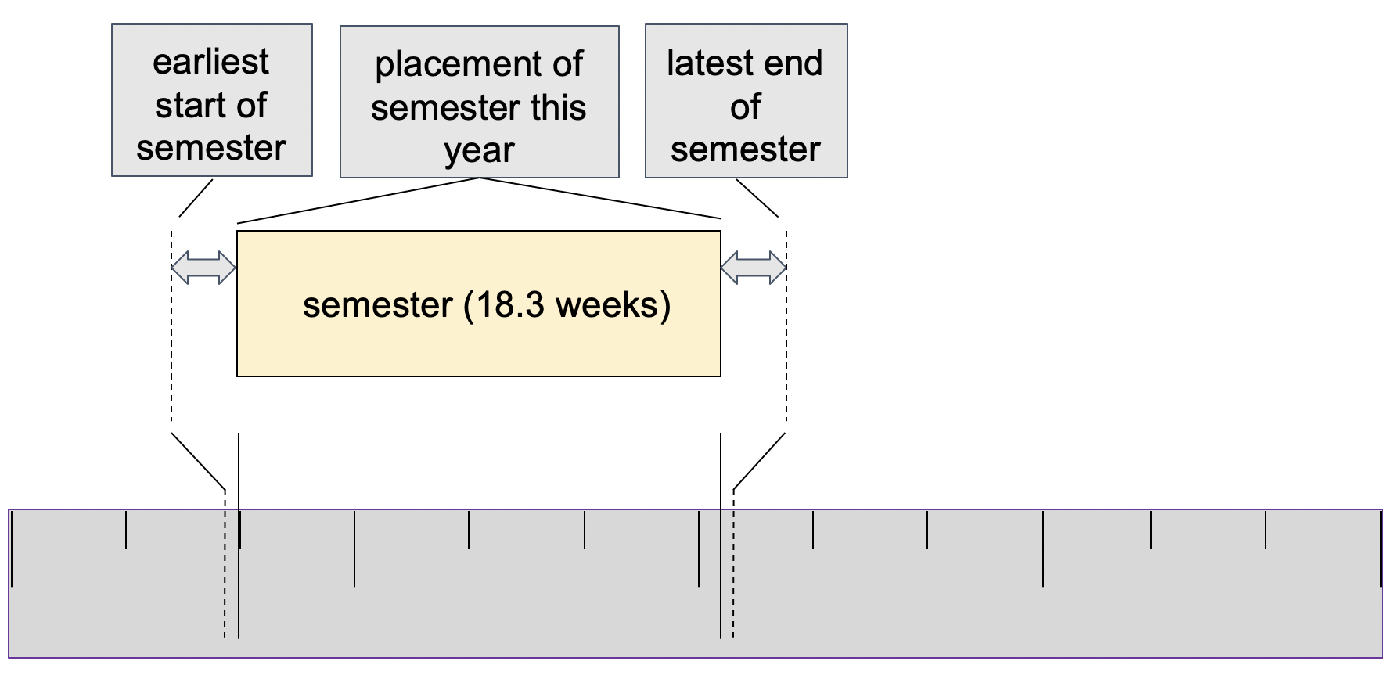
b |  |  |  |  |  |  |  |  |  |  |  |  |  |  |  |  |  | c

Sheet1
Linear display
week | day-of-week | day
0 | 0 | 0
0 | 1 | 1
0 | 2 | 2
0 | 3 | 3
0 | 4 | 4
0 | 5 | 5
0 | 6 | 6
1 | 0 | 7
1 | 1 | 8
1 | 2 | 9
1 | 3 | 10
1 | 4 | 11
1 | 5 | 12
1 | 6 | 13
2 | 0 | 14
2 | 1 | 15
2 | 2 | 16
2 | 3 | 17
2 | 4 | 18
2 | 5 | 19
2 | 6 | 20
3 | 0 | 21
3 | 1 | 22
3 | 2 | 23
3 | 3 | 24
3 | 4 | 25
3 | 5 | 26
3 | 6 | 27
4 | 0 | 28
4 | 1 | 29
4 | 2 | 30
4 | 3 | 31
4 | 4 | 32
4 | 5 | 33
4 | 6 | 34
5 | 0 | 35
5 | 1 | 36
5 | 2 | 37
5 | 3 | 38
5 | 4 | 39
5 | 5 | 40
5 | 6 | 41
6 | 0 | 42
6 | 1 | 43
6 | 2 | 44
6 | 3 | 45
6 | 4 | 46
6 | 5 | 47
6 | 6 | 48
7 | 0 | 49
7 | 1 | 50
7 | 2 | 51
7 | 3 | 52
7 | 4 | 53
7 | 5 | 54
7 | 6 | 55
8 | 0 | 56
8 | 1 | 57
8 | 2 | 58
8 | 3 | 59
8 | 4 | 60
8 | 5 | 61
8 | 6 | 62
9 | 0 | 63
9 | 1 | 64
9 | 2 | 65
9 | 3 | 66
9 | 4 | 67
9 | 5 | 68
9 | 6 | 69
10 | 0 | 70
10 | 1 | 71
10 | 2 | 72
10 | 3 | 73
10 | 4 | 74
10 | 5 | 75
10 | 6 | 76
11 | 0 | 77
11 | 1 | 78
11 | 2 | 79
11 | 3 | 80
11 | 4 | 81
11 | 5 | 82
11 | 6 | 83
12 | 0 | 84
12 | 1 | 85
12 | 2 | 86
12 | 3 | 87
12 | 4 | 88
12 | 5 | 89
12 | 6 | 90
13 | 0 | 91
13 | 1 | 92
13 | 2 | 93
13 | 3 | 94
13 | 4 | 95
13 | 5 | 96
13 | 6 | 97
14 | 0 | 98
14 | 1 | 99
14 | 2 | 100
14 | 3 | 101
14 | 4 | 102
14 | 5 | 103
14 | 6 | 104
15 | 0 | 105
15 | 1 | 106
15 | 2 | 107
15 | 3 | 108
15 | 4 | 109
15 | 5 | 110
15 | 6 | 111
16 | 0 | 112
16 | 1 | 113
16 | 2 | 114
16 | 3 | 115
16 | 4 | 116
16 | 5 | 117
16 | 6 | 118
17 | 0 | 119
17 | 1 | 120
17 | 2 | 121
17 | 3 | 122
17 | 4 | 123
17 | 5 | 124
17 | 6 | 125
18 | 0 | 126
18 | 1 | 127
18 | 2 | 128
18 | 3 | 129
18 | 4 | 130
18 | 5 | 131
18 | 6 | 132
19 | 0 | 133
19 | 1 | 134
19 | 2 | 135
19 | 3 | 136
19 | 4 | 137
19 | 5 | 138
19 | 6 | 139
20 | 0 | 140
20 | 1 | 141
20 | 2 | 142
20 | 3 | 143
20 | 4 | 144
20 | 5 | 145
20 | 6 | 146
21 | 0 | 147
21 | 1 | 148
21 | 2 | 149
21 | 3 | 150
21 | 4 | 151
21 | 5 | 152
21 | 6 | 153
22 | 0 | 154
22 | 1 | 155
22 | 2 | 156
22 | 3 | 157
22 | 4 | 158
22 | 5 | 159
22 | 6 | 160
23 | 0 | 161
23 | 1 | 162
23 | 2 | 163
23 | 3 | 164
23 | 4 | 165
23 | 5 | 166
23 | 6 | 167
24 | 0 | 168
24 | 1 | 169
24 | 2 | 170
24 | 3 | 171
24 | 4 | 172
24 | 5 | 173
24 | 6 | 174
25 | 0 | 175
25 | 1 | 176
25 | 2 | 177
25 | 3 | 178
25 | 4 | 179
25 | 5 | 180
25 | 6 | 181
26 | 0 | 182
26 | 1 | 183
26 | 2 | 184
26 | 3 | 185
26 | 4 | 186

quasi_v3 (2)
a
days (B) | 0 | 1 | … | 48 | 49 | … | 55 | 56 | … | 62 | … | 91 | … | 97 | 98 | … | 104 | 105 | … | 111 | … | 147 | … | 153 | 154 | ... | 160 | 161 | … | 167 | 168 | … | 174 | 175 | 176 | . | … | . | …
weeks (G) | 0 | 0 | … | 6 | 7 |  |  | 8 |  |  | … | 13 |  |  | 14 |  |  | 15 |  |  | … | 21 |  |  | 22 |  |  | 23 |  |  | 24 |  |  | 25 |  |  |  |  | …
sem wk (H) | - | - | … | - | 0 |  |  | 1 |  |  | … | 6 |  |  | 7 |  |  | 8 |  |  | … | 14 |  |  | 15 |  |  | 16 |  |  | 17 |  |  | 18 |  | - | … | - | -
sem wk type (M) | - | - | … | - | 0 |  |  | 1 |  |  |  |  |  |  | 2 |  |  | 3 |  |  |  |  |  |  | 4 |  |  | 5 |  |  |  |  |  |  |  | - | … | - | -
Q H, M | - | - | … | - | 0 |  |  | 0 |  |  | … | 5 |  |  | 0 |  |  | 0 |  |  | … | 6 |  |  | 0 |  |  | 0 |  |  | 1 |  |  | 2 |  | - | … | - | -
A B, M | 0 | 0 | … | 0 | 1 | 1 | 1 | 2 | 2 | 2 | … | 2 | 2 | 2 | 1 | 1 | 1 | 2 | 2 | 2 | … | 2 | 2 | 2 | 1 | 1 | 1 | 2 | 2 | 2 | 2 | 2 | 2 | 2 | 2 | 0 | … | 0 | …

b | semester weeks
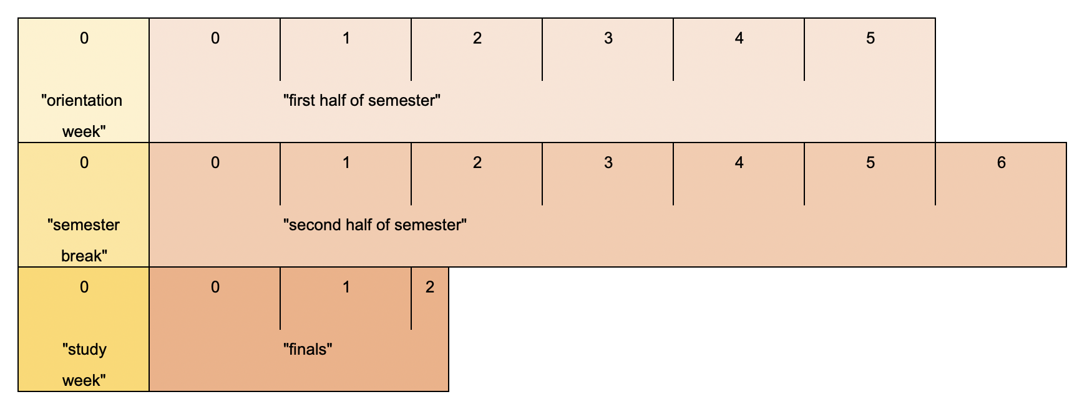

 |  |  |  |  |  |  |  |  |  |  |  |  |  |  |  |  |  |  |  |  |  |  |  |  |  |  |  |  |  |  |  |  |  |  |  |  |  |  |  | 0

 |  |  |  |  |  |  |  |  |  |  |  |  |  |  |  |  |  |  |  |  |  |  |  |  |  |  |  |  |  |  |  |  |  |  |  |  |  |  |  | "orientation
 |  |  |  |  |  |  |  |  |  |  |  |  |  |  |  |  |  |  |  |  |  |  |  |  |  |  |  |  |  |  |  |  |  |  |  |  |  |  |  | week"
 |  |  |  |  |  |  |  |  |  |  |  |  |  |  |  |  |  |  |  |  |  |  |  |  |  |  |  |  |  |  |  |  |  |  |  |  |  |  |  | 0 | 1 | 2 | 3 | 4 | 5

 |  |  |  |  |  |  |  |  |  |  |  |  |  |  |  |  |  |  |  |  |  |  |  |  |  |  |  |  |  |  |  |  |  |  |  |  |  |  |  |  | "first half of semester"

 |  |  |  |  |  |  |  |  |  |  |  |  |  |  |  |  |  |  |  |  |  |  |  |  |  |  |  |  |  |  |  |  |  |  |  |  |  |  |  | 0

 |  |  |  |  |  |  |  |  |  |  |  |  |  |  |  |  |  |  |  |  |  |  |  |  |  |  |  |  |  |  |  |  |  |  |  |  |  |  |  | "semester
 |  |  |  |  |  |  |  |  |  |  |  |  |  |  |  |  |  |  |  |  |  |  |  |  |  |  |  |  |  |  |  |  |  |  |  |  |  |  |  | break"
 |  |  |  |  |  |  |  |  |  |  |  |  |  |  |  |  |  |  |  |  |  |  |  |  |  |  |  |  |  |  |  |  |  |  |  |  |  |  |  | 0 | 1 | 2 | 3 | 4 | 5 | 6

 |  |  |  |  |  |  |  |  |  |  |  |  |  |  |  |  |  |  |  |  |  |  |  |  |  |  |  |  |  |  |  |  |  |  |  |  |  |  |  |  | "second half of semester"

 |  |  |  |  |  |  |  |  |  |  |  |  |  |  |  |  |  |  |  |  |  |  |  |  |  |  |  |  |  |  |  |  |  |  |  |  |  |  |  | 0

 |  |  |  |  |  |  |  |  |  |  |  |  |  |  |  |  |  |  |  |  |  |  |  |  |  |  |  |  |  |  |  |  |  |  |  |  |  |  |  | "study
 |  |  |  |  |  |  |  |  |  |  |  |  |  |  |  |  |  |  |  |  |  |  |  |  |  |  |  |  |  |  |  |  |  |  |  |  |  |  |  | week"
 |  |  |  |  |  |  |  |  |  |  |  |  |  |  |  |  |  |  |  |  |  |  |  |  |  |  |  |  |  |  |  |  |  |  |  |  |  |  |  | 0 | 1 | 2

 |  |  |  |  |  |  |  |  |  |  |  |  |  |  |  |  |  |  |  |  |  |  |  |  |  |  |  |  |  |  |  |  |  |  |  |  |  |  |  |  | "finals"

quasi_v6
a
day (B) | 0 | 1 | … | 48 | 49 | … | 55 | 56 | … | 62 | … | 91 | … | 97 | 98 | … | 104 | 105 | … | 111 | … | 147 | … | 153 | 154 | ... | 160 | 161 | … | 167 | 168 | … | 174 | 175 | 176 | . | … | . | …
week (G) | 0 | 0 | … | 6 | 7 |  |  | 8 |  |  | … | 13 |  |  | 14 |  |  | 15 |  |  | … | 21 |  |  | 22 |  |  | 23 |  |  | 24 |  |  | 25 |  |  |  |  | …
sem day (B') |  |  |  | .. | 0 | …… | 6 | 7 | … | 13 | … | 42 | … | 48 | 49 | … | 55 | 56 | … | 62 | … | 98 | … | 104 | 105 | … | 111 | 112 | … | 118 | 119 | … | 125 | 126 | 127 | . | … | .
stage type (M) | - | - | … | - | 0 |  |  | 1 |  |  |  |  |  |  | 2 |  |  | 3 |  |  |  |  |  |  | 4 |  |  | 5 |  |  |  |  |  |  |  | - | … | - | -
A B, M | 0 | 0 | … | 0 | 1 | 1 | 1 | 2 | 2 | 2 | … | 2 | 2 | 2 | 1 | 1 | 1 | 2 | 2 | 2 | … | 2 | 2 | 2 | 1 | 1 | 1 | 2 | 2 | 2 | 2 | 2 | 2 | 2 | 2 | 0 | … | 0 | …
Q B', M | - | - | … | - | 0 | … | 6 | 0 | … | 6 | … | 35 | … | 41 | 0 | … | 6 | 0 | … | 6 | … | 42 | … | 48 | 0 | … | 6 | 0 | … | 6 | 7 | … | 13 | 14 | 15 | - | … | - | …
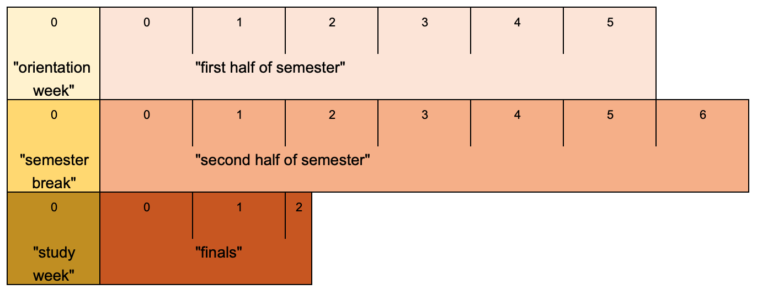
b
Stages

 |  |  |  |  |  |  |  |  |  |  |  |  |  |  |  |  |  |  |  |  |  |  |  |  |  |  |  |  |  |  |  |  |  |  |  |  |  |  |  | 0 | 0 | 1 | 2 | 3 | 4 | 5

 |  |  |  |  |  |  |  |  |  |  |  |  |  |  |  |  |  |  |  |  |  |  |  |  |  |  |  |  |  |  |  |  |  |  |  |  |  |  |  | "orientation |  | "first half of semester"
 |  |  |  |  |  |  |  |  |  |  |  |  |  |  |  |  |  |  |  |  |  |  |  |  |  |  |  |  |  |  |  |  |  |  |  |  |  |  |  | week"
 |  |  |  |  |  |  |  |  |  |  |  |  |  |  |  |  |  |  |  |  |  |  |  |  |  |  |  |  |  |  |  |  |  |  |  |  |  |  |  | 0 | 0 | 1 | 2 | 3 | 4 | 5 | 6

 |  |  |  |  |  |  |  |  |  |  |  |  |  |  |  |  |  |  |  |  |  |  |  |  |  |  |  |  |  |  |  |  |  |  |  |  |  |  |  | "semester |  | "second half of semester"
 |  |  |  |  |  |  |  |  |  |  |  |  |  |  |  |  |  |  |  |  |  |  |  |  |  |  |  |  |  |  |  |  |  |  |  |  |  |  |  | break"
 |  |  |  |  |  |  |  |  |  |  |  |  |  |  |  |  |  |  |  |  |  |  |  |  |  |  |  |  |  |  |  |  |  |  |  |  |  |  |  | 0 | 0 | 1 | 2

 |  |  |  |  |  |  |  |  |  |  |  |  |  |  |  |  |  |  |  |  |  |  |  |  |  |  |  |  |  |  |  |  |  |  |  |  |  |  |  | "study |  | "finals"
 |  |  |  |  |  |  |  |  |  |  |  |  |  |  |  |  |  |  |  |  |  |  |  |  |  |  |  |  |  |  |  |  |  |  |  |  |  |  |  | week"

